ログイン画面
ファイル名: Login.js
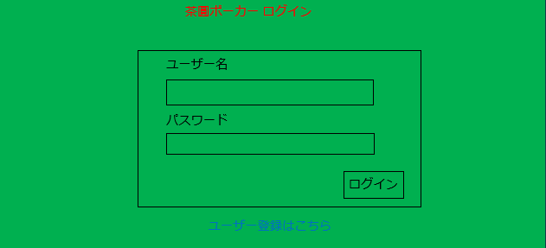
1
1
2
 | コンポーネント名: LoginHeader
 | props: なし
 | state: なし
 | イベントハンドラ: なし
2
3
 | コンポーネント名: LoginForm
 | props: なし
 | state: あり
 | username・・・入力したユーザー名
 | password・・・入力したパスワード
 | イベントハンドラ: あり
 | イベントハンドラ名 | 呼び出されるとき | イベント内容
 | usernameHandleChange | ユーザー名入力欄に入力した時 | stateのusernameを変更する
 | passwordHandleChange | パスワード入力欄に入力した時 | stateのpasswordを変更する
 | handleSubmit | 「ログイン」ボタンをクリックした時 | ログインするためのリクエストを投げる
3
 | コンポーネント名: UserRegisterLink
 | props: なし
 | state: なし
 | イベントハンドラ: あり
 | イベントハンドラ名 | 呼び出されるとき | イベント内容
 | handleToUserRegister | 「ユーザー登録はこちら」リンクにクリックした時 | ユーザー登録画面に遷移する

ユーザー登録画面
ファイル名: UserRegister.js
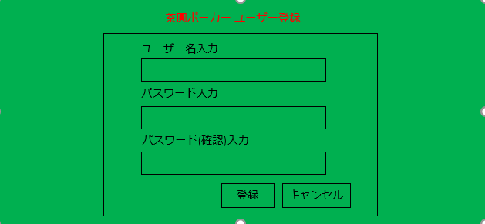
1
1
 | コンポーネント名:UserRegisterHeader
 | props: なし
 | state: なし
 | イベントハンドラ: なし

2
2
 | コンポーネント名: UserRegisterForm
 | props: なし
 | state: あり
 | username・・・入力したユーザー名
 | password・・・入力したパスワード
 | confirmationPassword・・・入力したパスワード(確認用)
 | イベントハンドラ: あり
 | イベントハンドラ名 | 呼び出されるとき | イベント内容
 | usernameHandleChange | ユーザー名入力欄に入力した時 | stateのusernameを変更する
 | passwordHandleChange | パスワード入力欄に入力した時 | stateのpasswordを変更する
 | confirmationPasswordHandleChange | パスワード(確認用)入力欄に入力した時 | stateのconfirmationPasswordを変更する
 | handleSubmit | 「登録」ボタンをクリックした時 | ユーザーを登録するためのリクエストを投げる
 | handleCancel | 「キャンセル」ボタンをクリックした時 | ログイン画面に遷移する

ポーカースタート画面
ファイル名: App.js
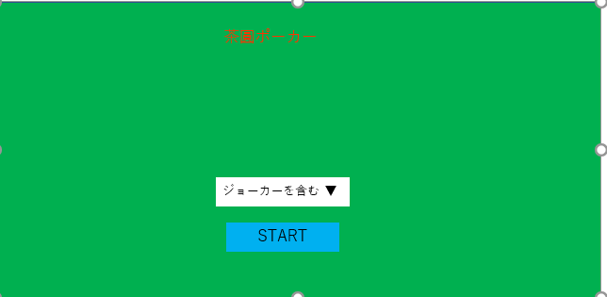
1
ランキング一覧

1
コンポーネント名: PokerStart

props: なし
state: あり
jokerIncluded・・・ジョーカーを含めるかどうか
イベントハンドラ: あり
イベントハンドラ名 | 呼び出されるとき | イベント内容
handleChange | ジョーカーを含む・含まないを変更した時 | jokerIncludedを変更する
handleSubmit | STARTボタンをクリックした時 | サーバーへリクエスト投げる
handleToRanking | 「ランキング一覧」リンクをクリックした時 | ポーカースタート画面に遷移する

ランキング表示画面
1
ファイル名: Ranking.js
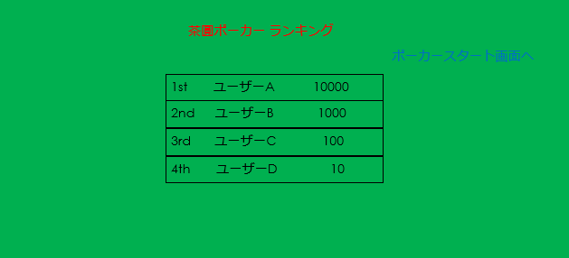
2
1
 | コンポーネント名: RankingHeader
 | props: なし
 | state: なし
 | イベントハンドラ: なし
3
2
 | コンポーネント名: UserRegisterLink
 | props: なし
 | state: なし
 | イベントハンドラ: あり
 | イベントハンドラ名 | 呼び出されるとき | イベント内容
 | handleToPokerStart | 「ポーカースタート画面へ」リンクにクリックした時 | ポーカースタート画面に遷移する

3
 | コンポーネント名: RankingContent
 | props: あり
 | ranking・・・表示するランキング内容
 | state: なし
 | イベントハンドラ: なし

ポーカープレイ画面
 | ファイル名: PokerField.js

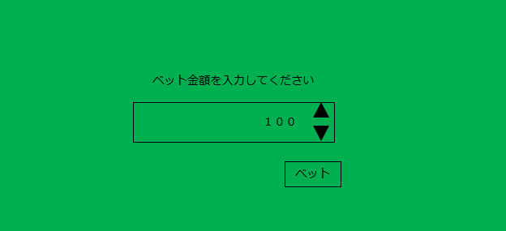
1
 | 【ベット】
 |  |  | コンポーネント名: BetForm
 |  |  | props: なし
 |  |  | state: あり
 |  |  | betMoney・・・入力したベット金額
1
 |  |  | イベントハンドラ: あり
 |  |  | イベントハンドラ名 | 呼び出されるとき | イベント内容
 |  |  | betMoneyHandleChange | ベット金額入力欄に入力した時 | stateのbetMoneyを変更する
 |  |  | handleSubmit | 「ベット」ボタンをクリックした時 | ベットするためのリクエストを投げる

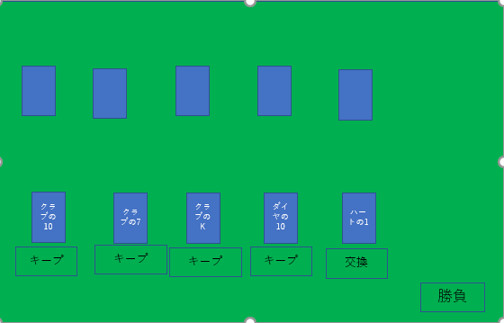
1
2
【ポーカーの手札交換】
 |  |  |  | コンポーネント名: CpuHands

2
 |  |  |  | props: あり
 |  |  |  | hands・・・CPUの手札
 |  |  |  | isFinishedChange・・・手札交換済みかどうか
 |  |  |  | state: なし
 |  |  |  | イベントハンドラ: なし
3
 |  |  |  | コンポーネント名: PlayerHands

4
手札交換
 |  |  |  | props: あり
 |  |  |  | playerHands・・・プレイヤーの手札
 |  |  |  | setHands・・・PokerFieldコンポーネントのsetHands
3
 |  |  |  | isFinishedChange・・・手札交換済みかどうか
 |  |  |  | state: なし
5
 |  |  |  | イベントハンドラ: なし

1
4
 | コンポーネント名: PokerField |  |  | コンポーネント名: Hand

 | props: あり |  |  | props: あり
 | jokerIncluded・・・ポーカースタート画面でジョーカーを含めたかどうか |  |  | hand・・・プレイヤーの手札のうちの1枚
 | state: あり |  |  | setHands・・・PokerFieldコンポーネントのsetHands
 | deck・・・トランプの山札 |  |  | isFinishedChange・・・手札交換済みかどうか
 | playerHands・・・プレイヤーの手札 |  |  | state: なし
 | computerHands・・・CPUの手札 |  |  | イベントハンドラ: あり
 | isFinishedChange・・・手札交換済みかどうか |  |  | イベントハンドラ名 | 呼び出されるとき | イベント内容
 | playerRole・・・プレイヤーの役 |  |  | changeStatus | プレイヤーの手札のキープ・交換を切り替えたとき | setHandsを呼び出す
 | computerRole・・・CPUの役
 | winner・・・勝者はだれか
5
 | イベントハンドラ: あり
 | イベントハンドラ名 | 呼び出されるとき | イベント内容 |  | コンポーネント名: HandChangeButton
 | setHands | プレイヤーの手札のキープ・交換を切り替えたとき | 切り替えた手札のキープ・交換を切り替える
 | handsChange | 勝負ボタンをクリックした時 | stateを変更する |  | props: あり
 | stateReset | もう一度をクリックした時 | stateを変更する |  | deck・・・トランプの山札
 |  |  |  |  | playerHands・・・プレイヤーの手札
 |  |  |  |  | computerHands・・・CPUの手札
 |  |  |  |  | isFinishedChange・・・手札交換済みかどうか
 |  |  |  |  | handsChange・・・PokerFieldコンポーネントのhandsChange
 |  |  |  |  | state: なし
 |  |  |  |  | イベントハンドラ: あり
 |  |  |  |  | イベントハンドラ名 | 呼び出されるとき | イベント内容
 |  |  |  |  | handleToChange | 勝負ボタンをクリックした時 | サーバーへリクエストを投げる

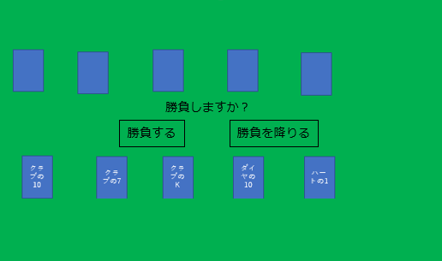
1
 | 【勝負するかどうか決める】
 |  |  |  | コンポーネント名: playButton
 |  |  |  | props: なし
 |  |  |  | deck・・・トランプの山札
 |  |  |  | playerHands・・・プレイヤーの手札
 |  |  |  | computerHands・・・CPUの手札
 |  |  |  | state: なし
1
 |  |  |  | イベントハンドラ: あり
 |  |  |  | イベントハンドラ名 | 呼び出されるとき | イベント内容
 |  |  |  | handlePlaySubmit | 「勝負する」ボタンをクリックした時 | 勝負するためのリクエストを投げる
 |  |  |  | handleSurrenderSubmit | 「勝負を降りる」ボタンをクリックした時 | 勝負を降りるためのリクエストを投げる

 | 【結果表示】

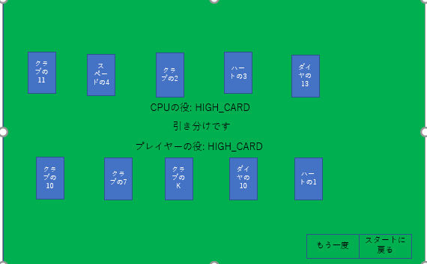
2
 |  |  |  | コンポーネント名: AfterPokerPlayingButtons

1
 |  |  |  | props: あり
 |  |  |  | stateReset・・・PokerFieldコンポーネントのstateReset
 |  |  |  | jokerIncluded・・・ポーカースタート画面でジョーカーを含めたかどうか
 |  |  |  | history・・・スタート画面に遷移するのに必要なオブジェクト
 |  |  |  | isFinishedChange・・・手札交換済みかどうか
 |  |  |  | state: なし
 |  |  |  | イベントハンドラ: なし

2
3
 |  |  |  | コンポーネント名: RetryButton

3
4
 |  |  |  | props: あり
 |  |  |  | stateReset・・・PokerFieldコンポーネントのstateReset
 |  |  |  | jokerIncluded・・・ポーカースタート画面でジョーカーを含めたかどうか
 |  |  |  | history・・・スタート画面に遷移するのに必要なオブジェクト
 |  |  |  | isFinishedChange・・・手札交換済みかどうか
1
 | コンポーネント名: WinOrLossJudge |  |  | state: なし
 |  |  |  | イベントハンドラ: あり
 | props: あり |  |  | イベントハンドラ名 | 呼び出されるとき | イベント内容
 | playerRole・・・プレイヤーの役 |  |  | handleSubmit | もう一度ボタンをクリックした時 | サーバーへリクエストを投げる
4
 | computerRole・・・CPUの役
 | winner・・・勝者はだれか |  |  | コンポーネント名: RestartButton
 | state: なし
 | イベントハンドラ: なし |  |  | props: あり
 |  |  |  | jokerIncluded・・・ポーカースタート画面でジョーカーを含めたかどうか
 |  |  |  | history・・・スタート画面に遷移するのに必要なオブジェクト
 |  |  |  | isFinishedChange・・・手札交換済みかどうか
 |  |  |  | state: なし
 |  |  |  | イベントハンドラ: あり
 |  |  |  | イベントハンドラ名 | 呼び出されるとき | イベント内容
 |  |  |  | handleToRestart | スタートに戻るボタンをクリックした時 | ポーカースタート画面に遷移する

